实验对照
Make Moons MLP 对照实验（实验3为基线）
只展示实验间变化的配置列；其余共同配置见表格下方。指标均为最后一轮。
实验编号 | 相对实验3的变化 | 隐藏层宽度 | 学习率 | 训练轮数 | 优化器 | 激活函数 | 末轮训练 Loss | 末轮训练 Accuracy | 末轮验证 Loss | 末轮验证 Accuracy | 末轮训练耗时 (s) | 末轮验证耗时 (s) | 末轮速度 (样本/s) | 末轮显存峰值 (MB) | 结果图片 | 分析
1 | 轮数 100→20；学习率 0.1→0.01 | 16, 16 | 0.01 | 20 | SGD | ReLU | 0.4039 | 81.43% | 0.3697 | 84.00% | 0.027 | 0.003 | 25,680 | 64.0 | 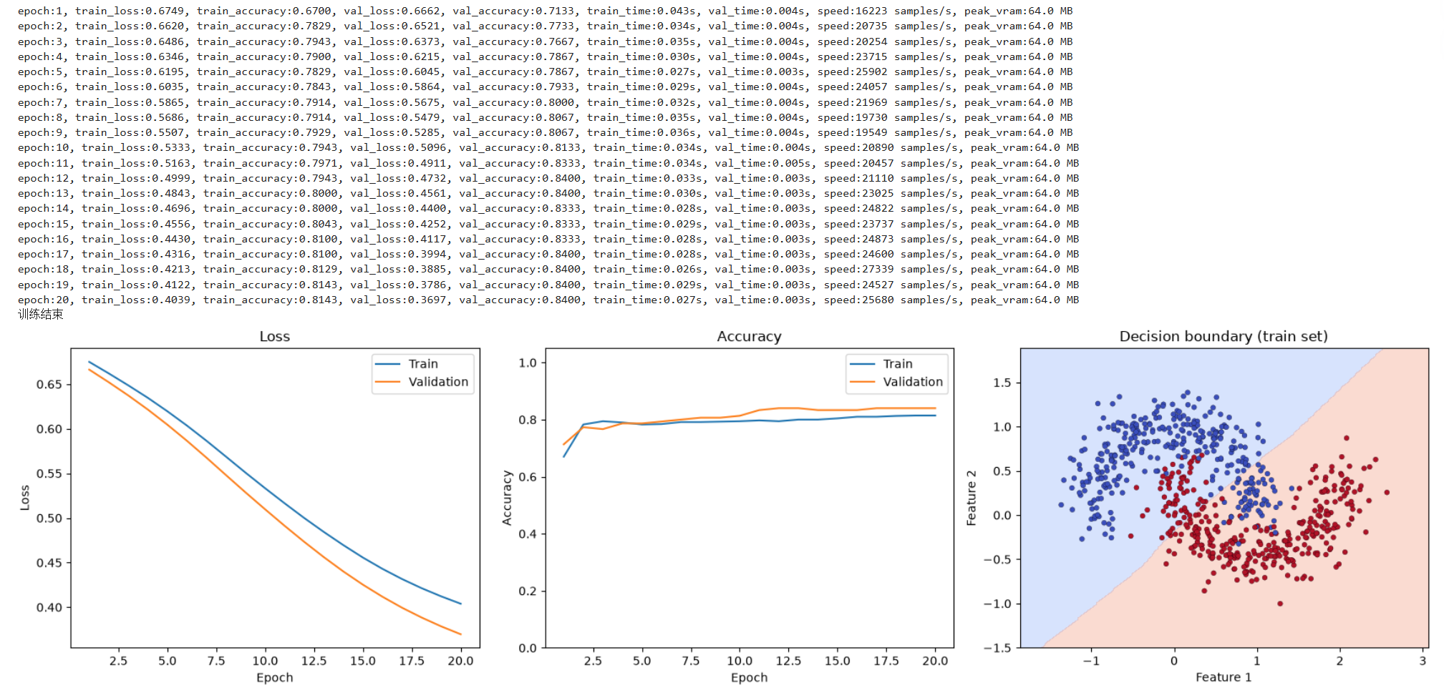 | 相对基线，轮数和学习率同时降低；验证准确率84.00%（基线99.33%），边界接近直线。由于改变了两个因素，不能单独归因。
2 | 学习率 0.1→0.01 | 16, 16 | 0.01 | 100 | SGD | ReLU | 0.2841 | 86.71% | 0.2392 | 89.33% | 0.027 | 0.003 | 25,988 | 64.0 | 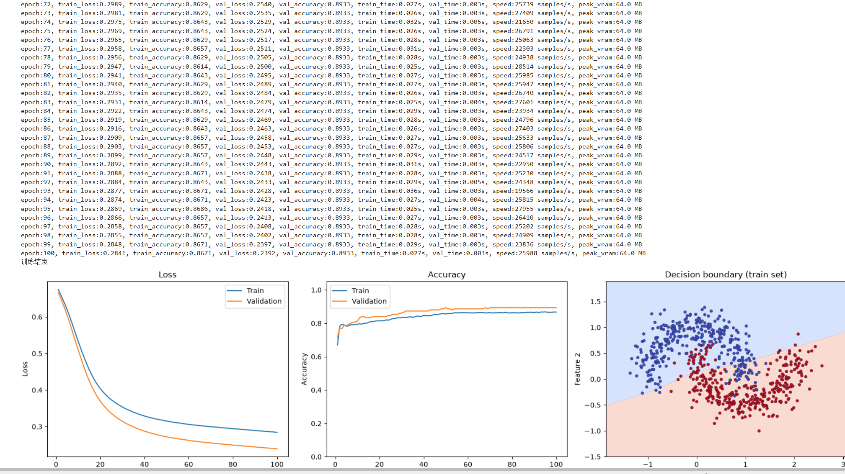 | 只降低学习率，验证准确率89.33%（基线99.33%）；100轮后边界仍未充分贴合双月牙，收敛较慢。
3 | 基线 | 16, 16 | 0.10 | 100 | SGD | ReLU | 0.0697 | 96.71% | 0.0314 | 99.33% | 0.027 | 0.003 | 25,672 | 64.0 | 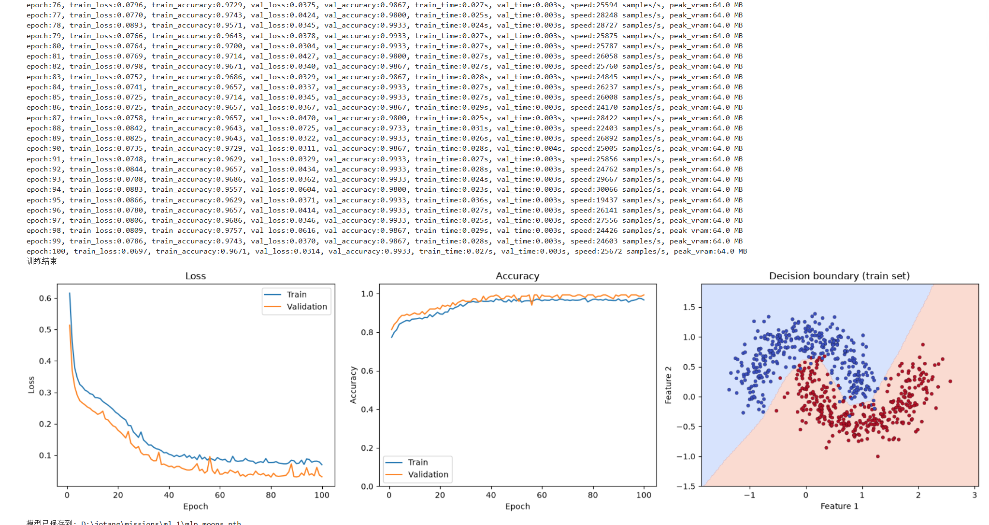 | 统一对照基线：100轮、学习率0.1、两层各16单元、SGD和ReLU；末轮验证准确率99.33%，边界贴合双月牙。
4 | 学习率 0.1→1 | 16, 16 | 1.00 | 100 | SGD | ReLU | 0.0700 | 97.14% | 0.0243 | 99.33% | 0.027 | 0.003 | 26,202 | 64.0 | 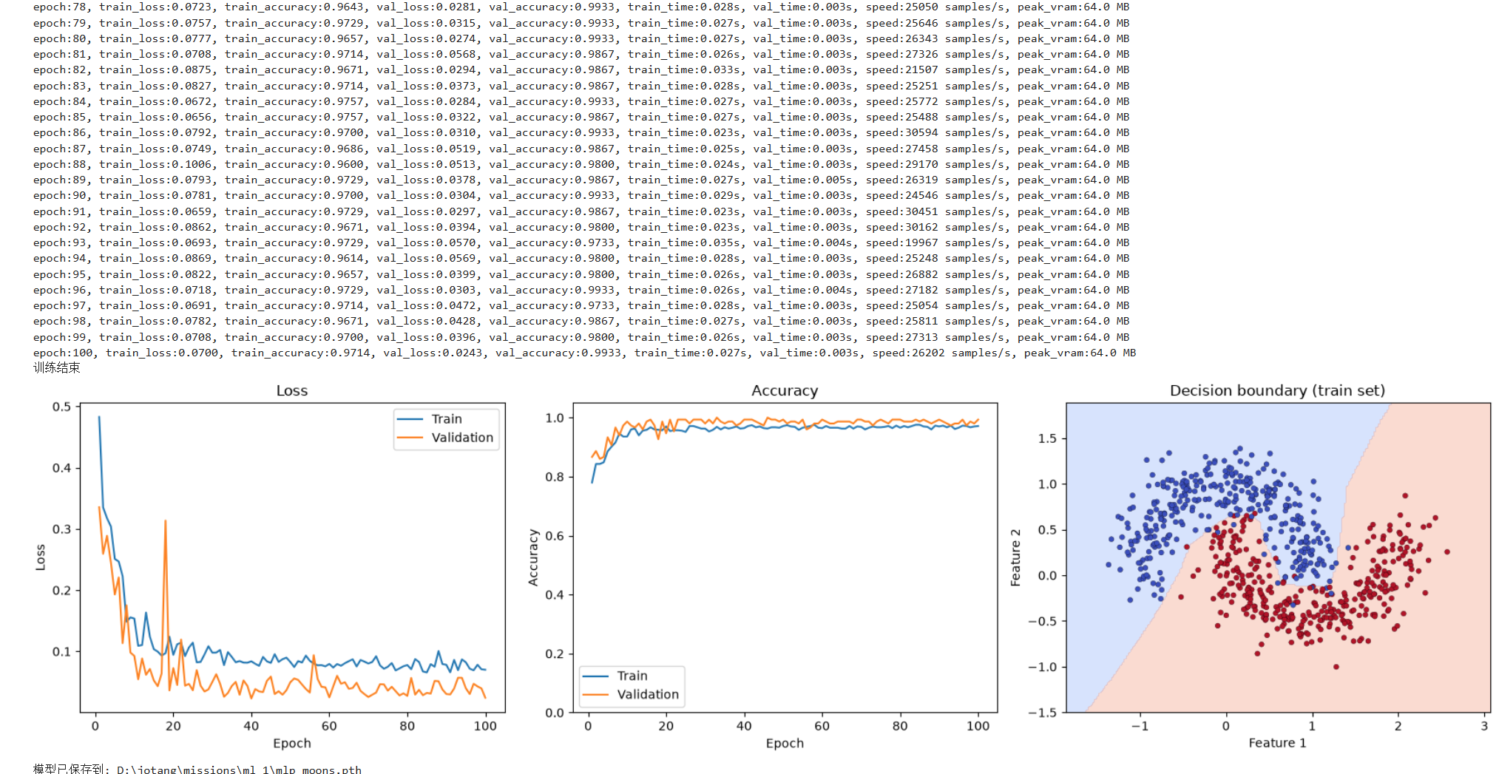 | 只提高学习率；末轮验证准确率仍为99.33%。前期下降较快，但Loss曲线出现更多波动和尖峰。
5 | 隐藏层宽度 16→64 | 64, 64 | 0.10 | 100 | SGD | ReLU | 0.0682 | 97.29% | 0.0309 | 99.33% | 0.025 | 0.003 | 27,696 | 64.1 | 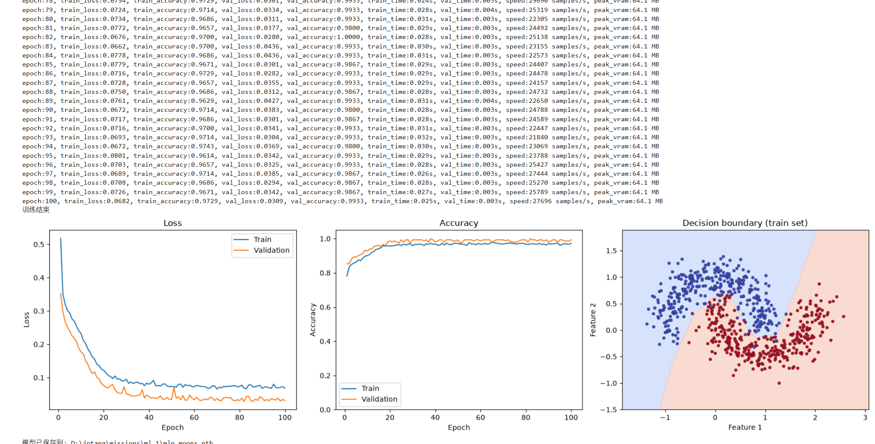 | 只加宽网络；验证准确率仍为99.33%，显存峰值由64.0增至64.1 MB，未见明确准确率收益。
6 | 优化器 SGD→Adam | 16, 16 | 0.10 | 100 | Adam | ReLU | 0.0736 | 97.14% | 0.0317 | 98.67% | 0.033 | 0.003 | 21,473 | 64.0 | 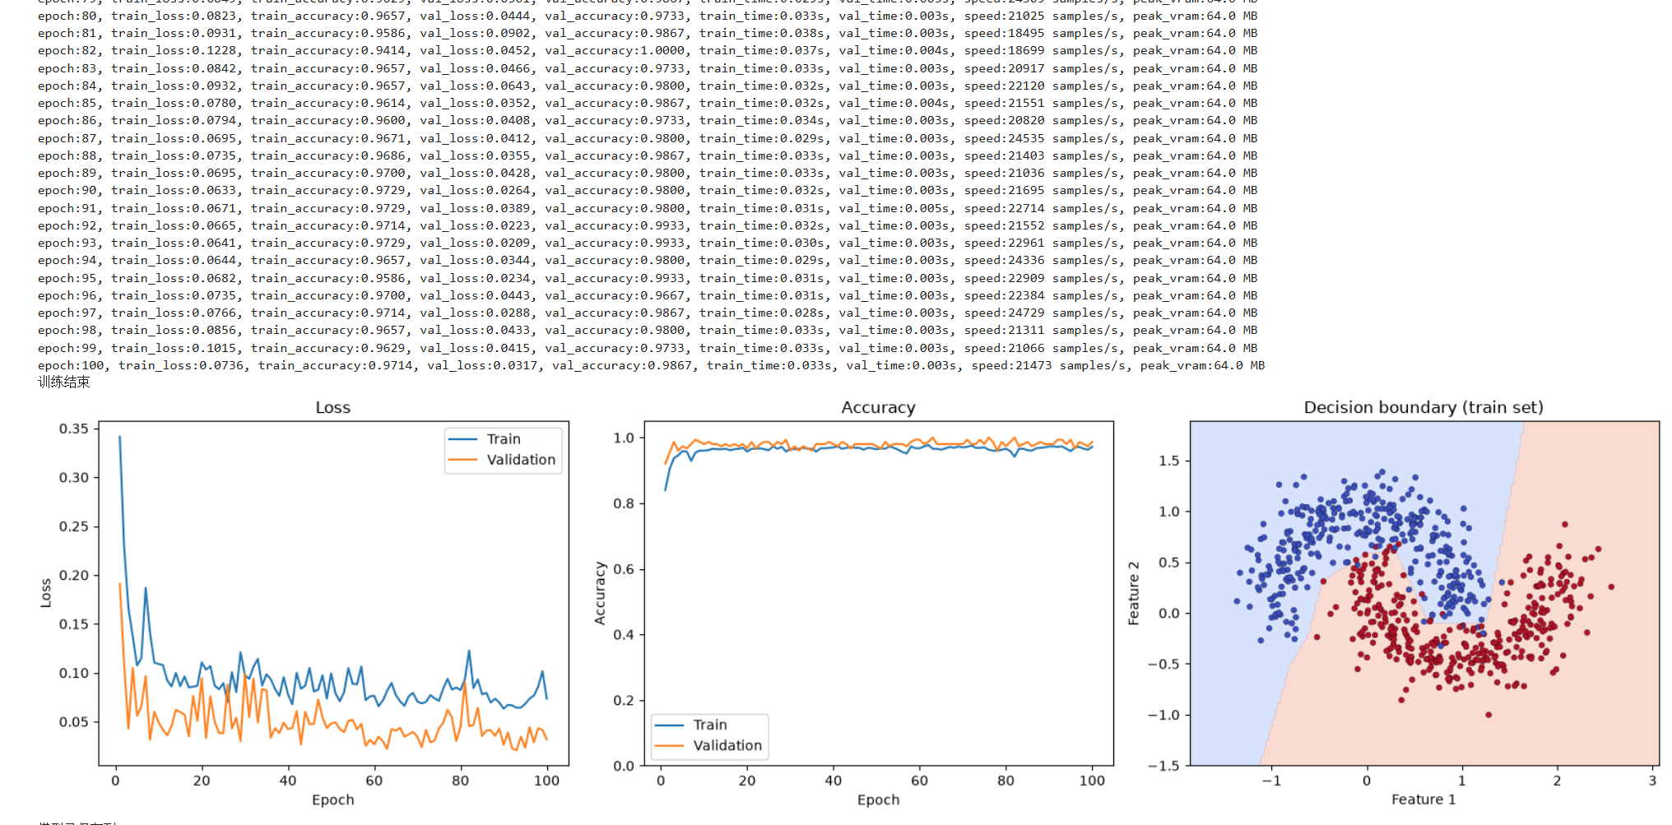 | 只换Adam；前期收敛快，但Loss波动较大，末轮验证准确率98.67%（基线99.33%）。相同学习率未必适合Adam。
7 | 激活函数 ReLU→Tanh | 16, 16 | 0.10 | 100 | SGD | Tanh | 0.0806 | 96.57% | 0.0429 | 98.67% | 0.029 | 0.003 | 23,793 | 64.0 |  | 只换Tanh；最终也形成弯曲边界，但前期提升较慢，末轮验证准确率98.67%（基线99.33%）。

共同配置：随机种子42；样本数1000；噪声0.2；测试集比例0.3；剩余样本的验证比例0.5；Batch size 32；输入维度2；输出维度2。
第1次相对基线同时改变训练轮数和学习率，不作为单变量对照。截图未给出测试集指标。
速度、时间和显存仅为最后一轮日志值，不代表全程平均值或总耗时。来源：experiment/1–7 中的配置与结果截图。
第6次 Adam、第7次 Tanh 由实验说明确认；其余配置与指标来自截图。

